Makigami AS-IS
MAKIGAMI — HARMONOGRAMOWANIE CZASU PRACY PERSONELU OBIEKTU KINOWEGO | Stan AS-IS
 |  | CZYNNOŚCI / DZIAŁANIA / PODPROCESY / PROCESY
 | OSOBY / DZIAŁ | 1 | 2 | 3 | 4 | 5 | 6 | 7 | 8 | 9 | 10 | 11 | 12 | 13 | 14 | 15 | 16 | 17 | 18 | 19 | 20 | 21 | 22 | 23
AKCJA | 1 DZIAŁ PROGRAMOWY | Przekazanie repertuaru
 | 2 KIEROWNIK DS. PRACOWNICZYCH |  | Analiza liczby seansów | Oszacowanie natężenia ruchu | Przygotowanie formularza | Wyłożenie formularza w biurze |  |  |  |  | Kontrola kompletu wpisów | Kontakt z zapominalskimi | Inicjacja arcusza cyfrowego | Wyznaczenie ram czasowych | Określenie obsady | Przypisywanie osób do zmian | Weryfikacja uprawnień | Kontrola sumy godzin | Weryfikacja sprawiedliwości | Identyfikacja wakatów | Negocjacje z personelem nazmianie | Zatwierdzenie wersji finalnej | Wydruk harmonogramu | Wysyłka e-mail
 | 3 PRACOWNICY OBSŁUGI WIDZA |  |  |  |  |  | Weryfikacja planu studiów | Analiza wydarzenia pryw. | Wpisanie godzin na formularz | Złożenie formularza w biurze
PRZEPŁYWY | DANE / INFORMACJE (nośnik) | 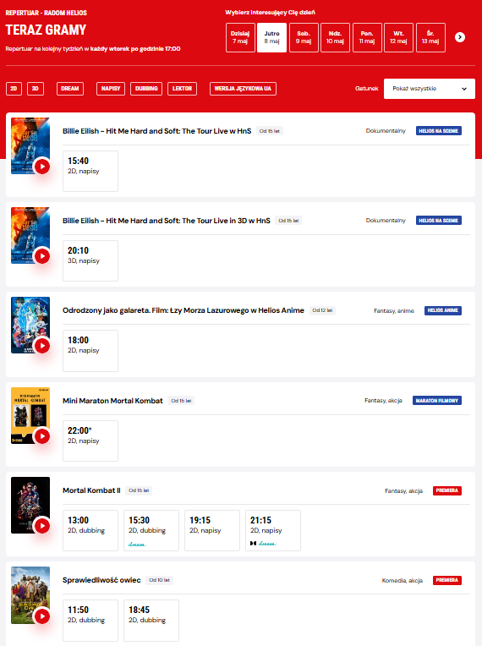 System wewnętrzny | Wydruk/ Ekran | 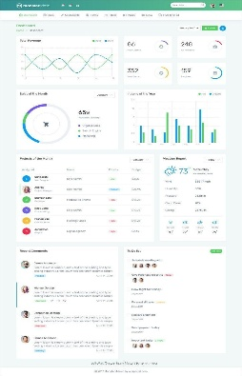 Raport frekwencji | 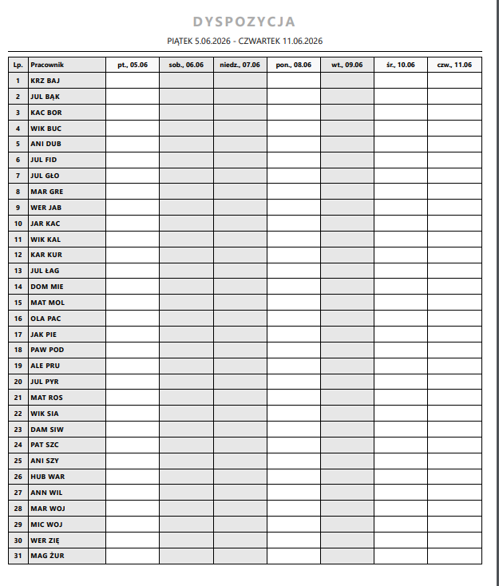 Arkusz papierowy |  Formularz fizyczny | 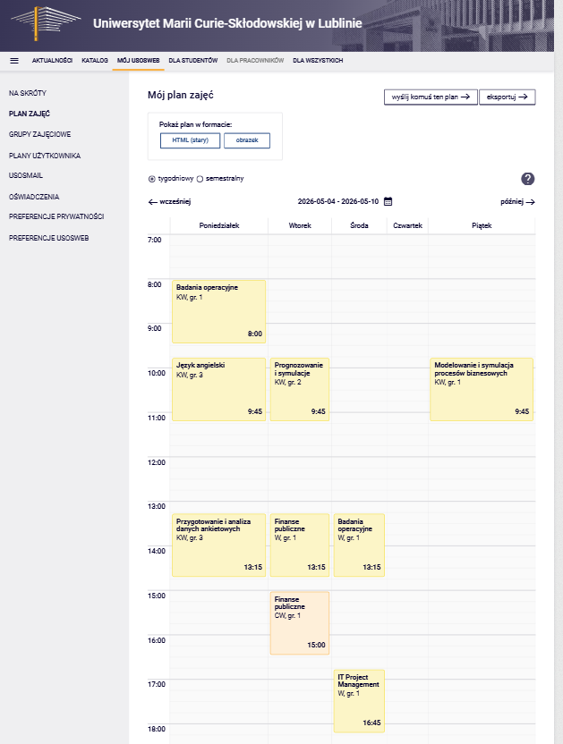 Ekran telefonu | 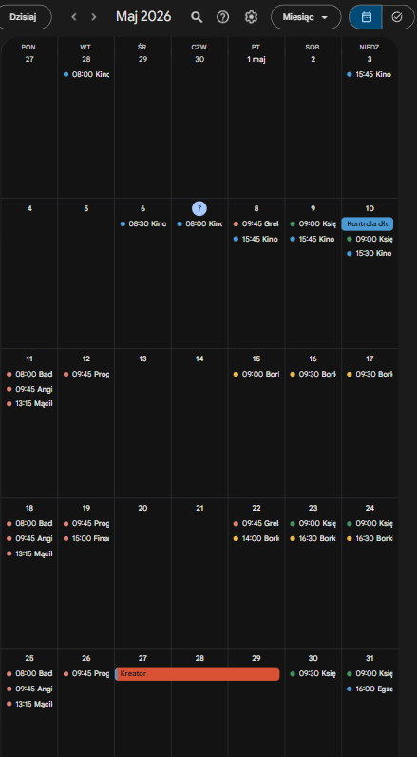 Kalendarz osobisty | 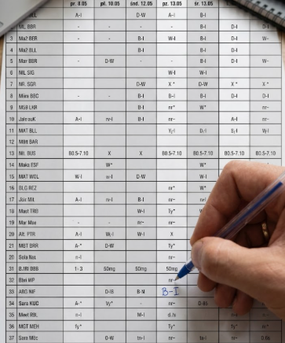 Długopis/ Papier | Formularz fizyczny | 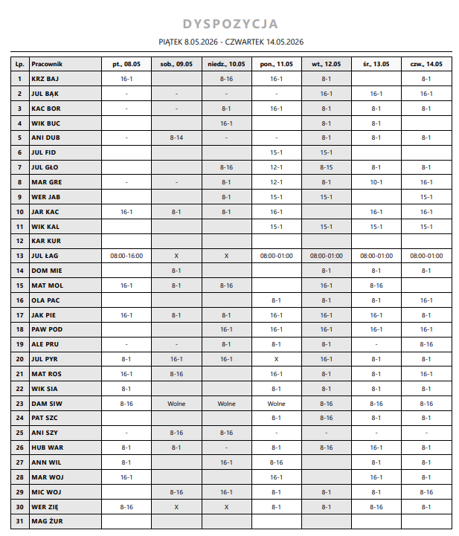 Lista obecności | 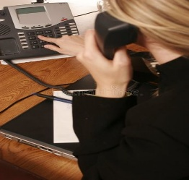 Telefon/ Rozmowa | 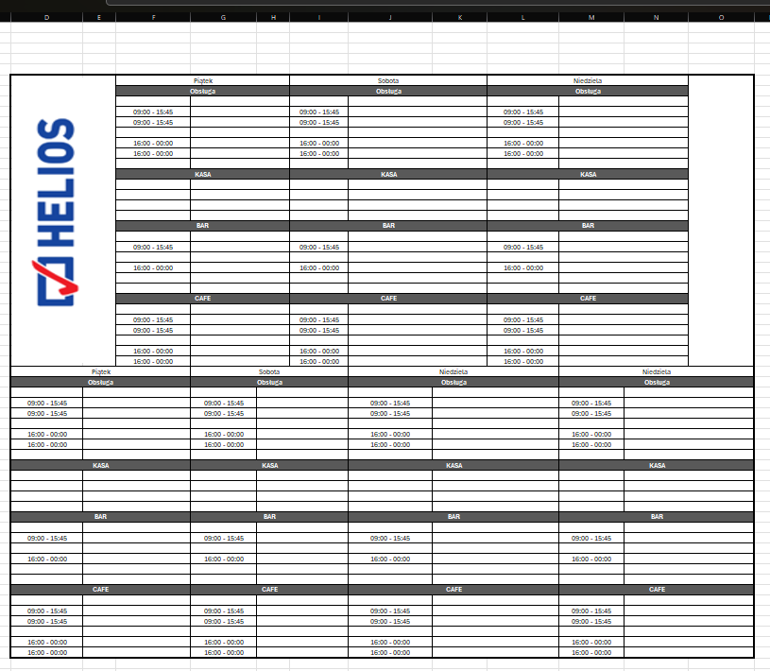 Arkusz kalkulacyjny | Arkusz kalkulacyjny | Arkusz kalkulacyjny | Dane z papieru | Baza danych kadr | 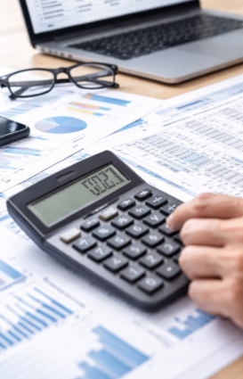 Arkusz kalkulacyjny | Ocena ekspercka | Luka w systemie | Komunikacja ustna | Zapis cyfrowy | Drukarka/ Papier | #VALUE!
CZAS | CZAS ROZPOCZĘCIA | 8:00 | 8:05 | 8:20 | 8:35 | 8:40 | 8:42 | 8:52 | 8:57 | 9:00 | 9:02 | 9:17 | 9:37 | 9:39 | 9:59 | 10:19 | 12:19 | 12:49 | 13:09 | 13:24 | 13:34 | 14:19 | 14:24 | 14:31
 | CZAS CAŁKOWITY (min) | 5 | 15 | 15 | 5 | 2 | 10 | 5 | 3 | 2 | 15 | 20 | 2 | 20 | 20 | 120 | 30 | 20 | 15 | 10 | 45 | 5 | 7 | 10 | SUMA → | 401 min (~6,7 h)
 | CZAS DODAWANIA WARTOŚCI (VA, min) | 5 | 10 | 10 | 2 | 0 | 10 | 5 | 3 | 0 | 5 | 0 | 0 | 20 | 20 | 60 | 10 | 10 | 15 | 10 | 5 | 5 | 0 | 5 |  | 210 min (52,4%)
 | NIE DODAWANIA WARTOŚCI (NVA, min) | 0 | 5 | 5 | 3 | 2 | 0 | 0 | 0 | 2 | 10 | 20 | 2 | 0 | 0 | 60 | 20 | 10 | 0 | 0 | 40 | 0 | 7 | 5 |  | 191 min (47,6%)
PROBLEMY / MARNOTRAWSTWA |  |  | Nadmiarowe przetw. | Nadmiarowe przetw. | Zbędne kroki | Zbędny ruch |  |  |  | Zbędny ruch | Oczekiwanie | Błędy i wady | Zbędne kroki |  |  | Błędy (poprawki) | Nadmiarowe przetw. | Nadmiarowe przetw. |  |  | Oczekiwanie/ Zakłóc. |  | Zbędne kroki | Zbędne przetw.

NOWA MAPA
 | OSOBY / DZIAŁ | 1 | 2 | 3 | 4 | 6 | 7 | 8 | 9 | 10 | 11 | 13 | 14 | 15 | 16 | 17 | 18 | 19 | 20 | 21
AKCJA | 1 DZIAŁ PROGRAMOWY | Przekazanie repertuaru
 | 2 KIEROWNIK DS. PRACOWNICZYCH |  | Analiza liczby seansów | Oszacowanie natężenia ruchu |  |  | Wyznaczenie liczby stanowisk w generatorze | Wyznaczenie ram czasowych w generatorze | Wygenerowanie grafiku w generatorze | Weryfikacja grafiku w aplikacji |  | Zmiana ręczna pracowników grafiku |  | Pominięcie informacji o wakatach | Weryfikacja sprawiedliwości | Sprawdzenie statystyk pracowników | Zatwierdzenie wersji finalnej | Wydruk grafiku | Opublikowanie grafiku
 | 3 PRACOWNICY OBSŁUGI WIDZA |  |  |  | Weryfikacja planu studiów | Wpisanie godzin do aplikacji |  |  |  |  |  |  |  |  |  |  |  |  |  | Zgłosznie chęci wzięcia wakatów w aplikacji
PRZEPŁYWY | DANE / INFORMACJE (nośnik) | System wewnętrzny |  | Raport frekwencji | Arkusz papierowy | Lista obecności |  |  |  | 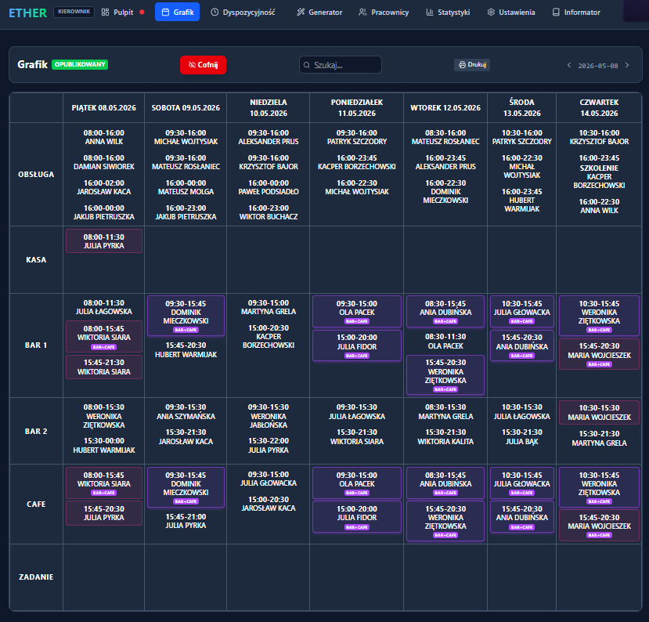 |  |  |  |  | 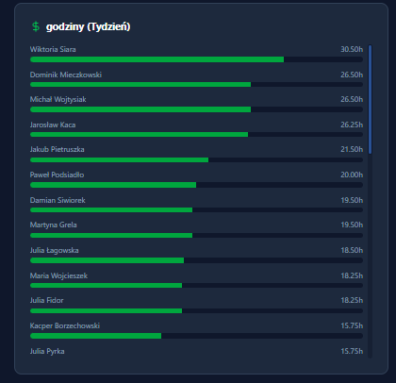 |  | 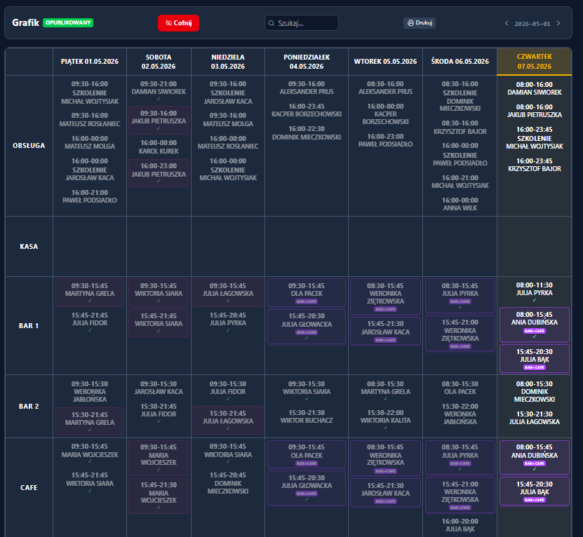
Czas | CZAS ROZPOCZĘCIA | 8:10:00 | 8:15:00 | 8:30:00 | 8:35:00 | 8:37:00 | 9:02:00 | 9:12:00 | 9:13:00 | 9:23:00 |  | 9:38:00 |  | 9:38:00 | 9:51:00 | 9:59:00 | 10:02:00 | 10:05:00 | 10:09:00 | 10:10:00
 | CZAS CAŁKOWITY (min) | 10 | 15 | 15 | 5 | 2 | 25 | 10 | 1 | 15 |  | 5 |  | 0 | 8 | 3 | 3 | 4 | 1 | 1 | 123
 | CZAS DODAWANIA WARTOŚCI (VA, min) | 5 | 10 | 10 | 5 | 2 | 20 | 10 | 0 | 8 |  | 5 |  | 0 | 8 | 3 | 3 | 4 | 1 | 1 | 95
NIE DODAWANIA WARTOŚCI (NVA, min) |  | 0 | 5 | 5 | 0 | 0 | 5 | 0 | 0 | 2 |  | 0 |  | 0 | 0 | 0 | 0 | 0 | 0 | 0 | 17

